Titulní list
Středočeský tenisový svaz

STŘEDOČESKÝ POHÁR VETERÁNŮ
47. ročník


Masters
LTC Kolín
9. srpna 2025

 | Počet hráčů ve dvouhře: |  | 17
 | Počet dvojic ve čtyřhře: |  | 5

 | Vítězové

 | dvouhra muži
 | 60 - 64 | Miloslav Střelba | 4
 | 65 - 69 | Jiří Janošek | 4
 | 70 - 74 | Jaroslav Malý | 2
 | 75 - 79 | Milan Král | 3
 | 80 - 84 | Michal Buňata | 4

 | čtyřhra muži
 | 121 - 139 | Zdeněk Menčík | 4
 |  | Jaromír Roudnický

 | 140 - st | Jaroslav Malý | 1
 |  | Miloslav Placatka

 | Ředitel turnaje: Jiří Heincl
 | Hlavní rozhodčí: Jarka Heinclová Karbanová

dvouhra
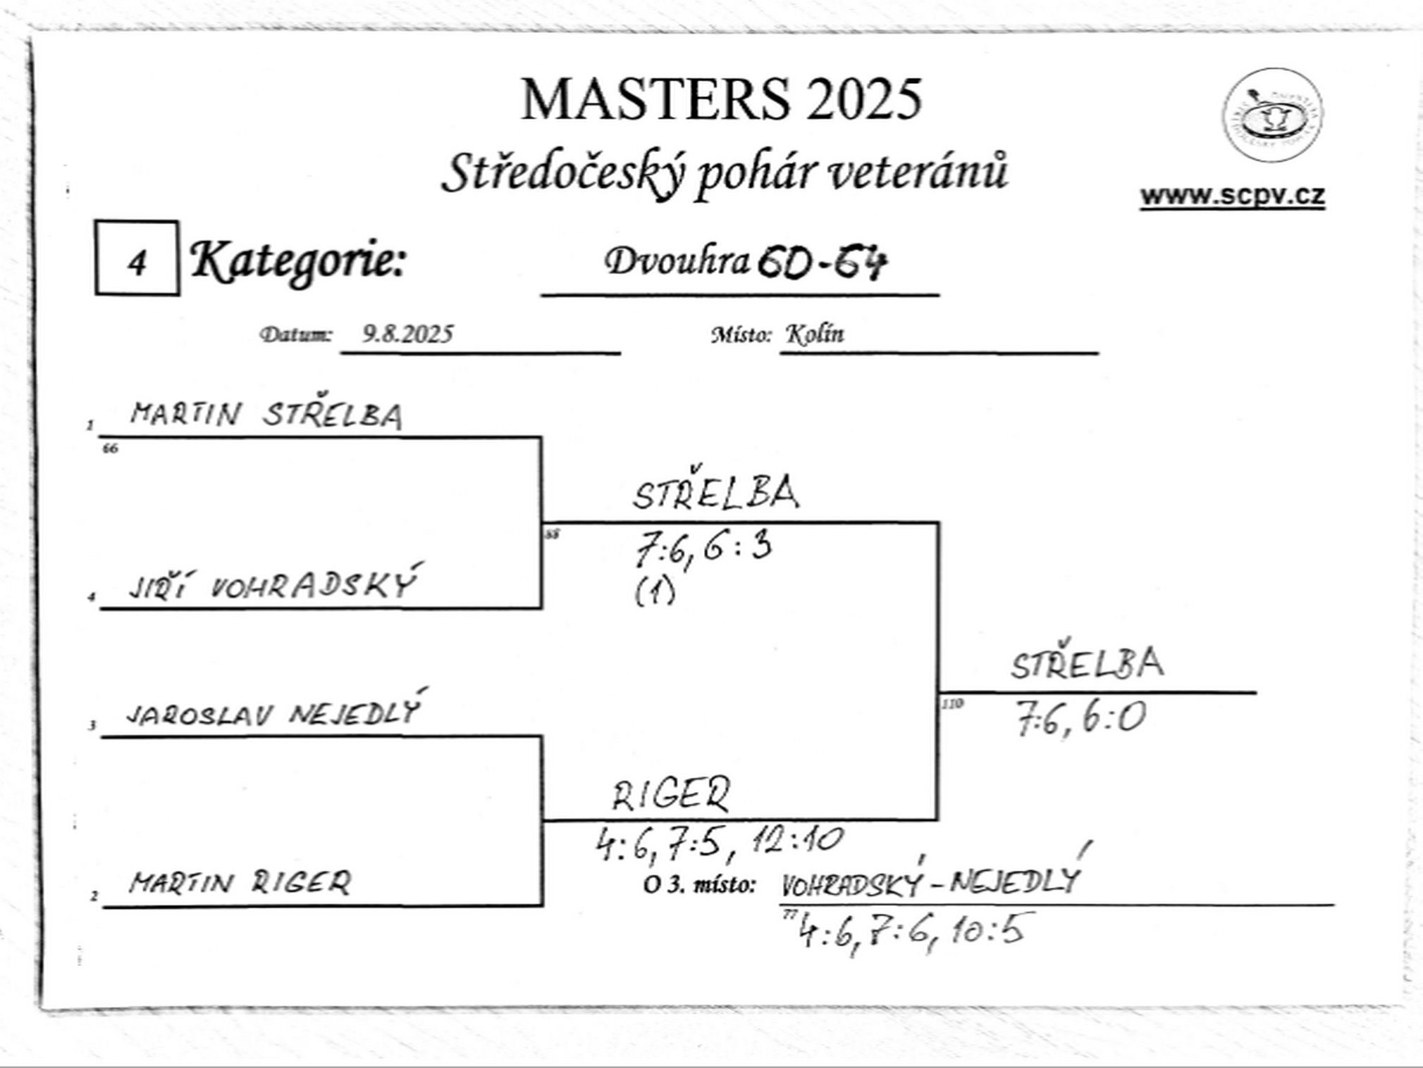

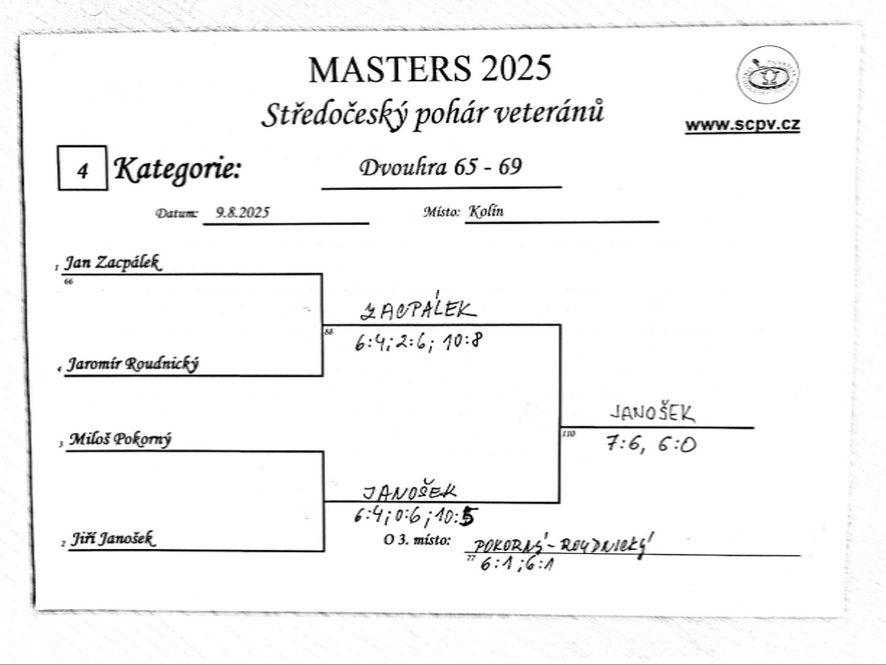

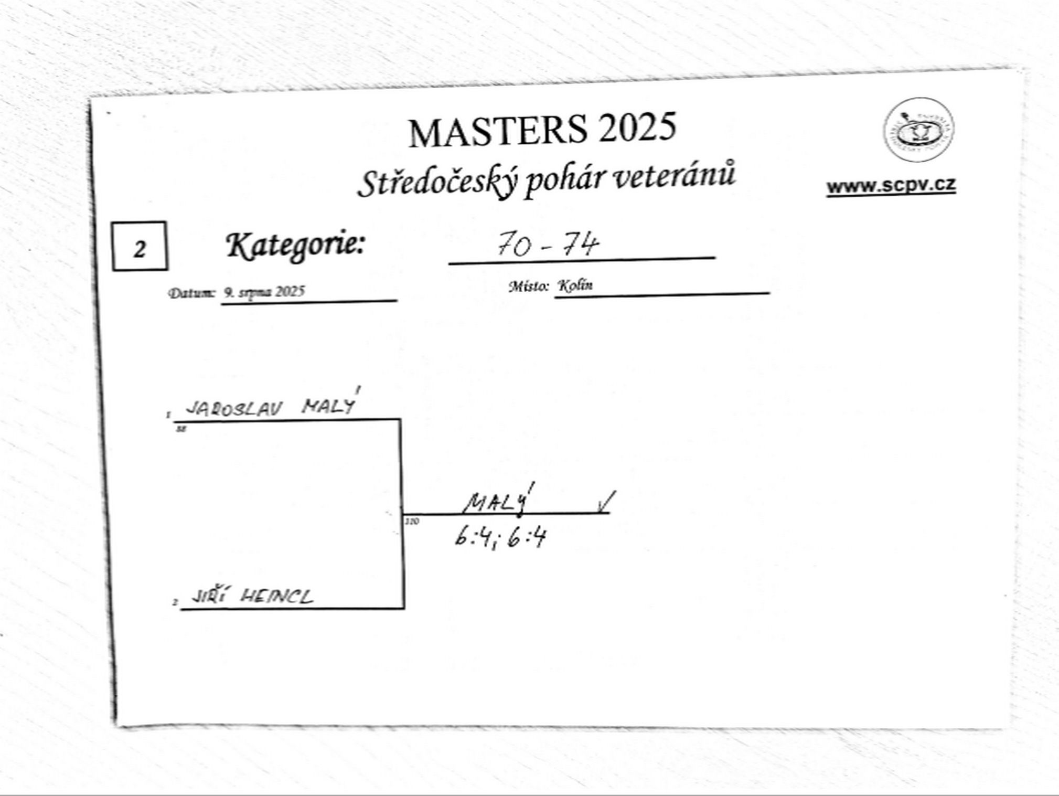

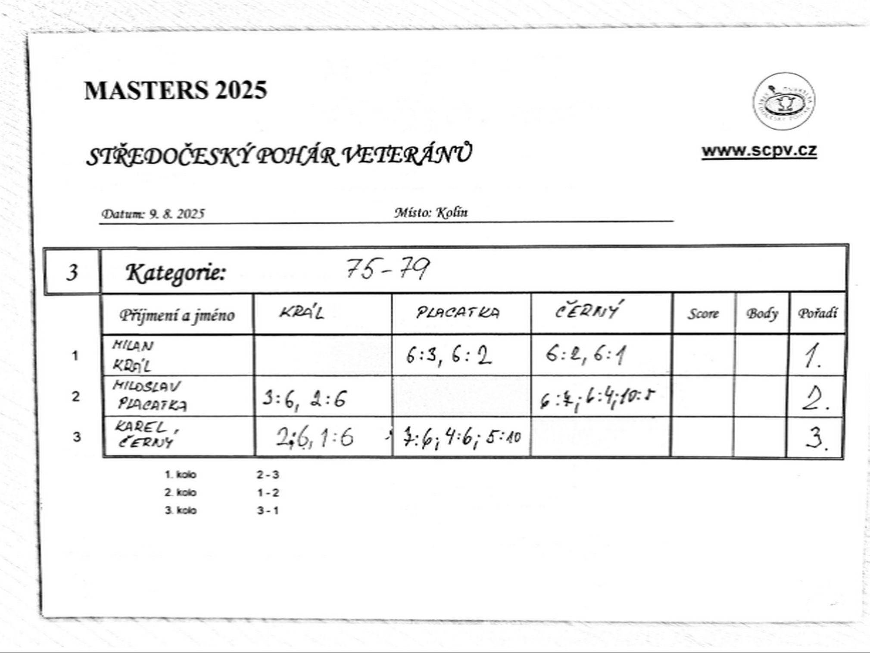

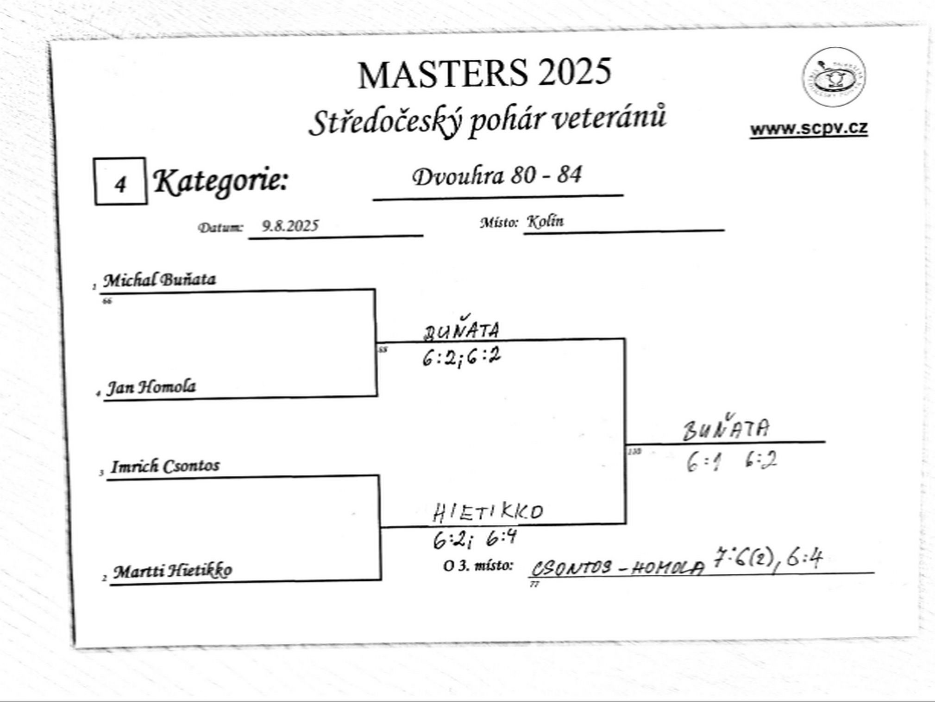

čtyřhra
